崩铁数据240714
等级分布占比
使用渠道分布占比
等级分布占比 |  | 统计范围： | 5590 | 数据量：22631 |  |  |  |  |  | 使用渠道分布占比 | 数据量：19902
等级 | 数量 | 占比 |  |  |  | 渠道 | 数量 | 占比
1 | 234780 | 0.42% |  |  |  | ANDROID | 25730770 | 46.03%
2 | 2917980 | 5.22% |  |  |  | CLOUD_ANDROID | 1039740 | 1.86%
3 | 1660230 | 2.97% |  |  |  | CLOUD_IOS | 134160 | 0.24%
4 | 1704950 | 3.05% |  |  |  | IOS | 5835960 | 10.44%
6 | 598130 | 1.07% |  |  |  | PC | 22510930 | 40.27%
7 | 1554020 | 2.78% |  |  |  | 20 | 257140 | 0.46%
8 | 894400 | 1.60% |  |  |  | 21 | 44720 | 0.08%
9 | 788190 | 1.41% |  |  |  | 22 | 335400 | 0.60%
10 | 4030390 | 7.21% |  |  |  | 23 | 5590 | 0.01%
11 | 2017990 | 3.61%
12 | 955890 | 1.71%
13 | 760240 | 1.36%
14 | 1140360 | 2.04%
15 | 1442220 | 2.58%
16 | 799370 | 1.43%
17 | 503100 | 0.90%
18 | 508690 | 0.91%
19 | 447200 | 0.80%
20 | 1408680 | 2.52%
21 | 335400 | 0.60%
22 | 519870 | 0.93%
23 | 598130 | 1.07%
24 | 301860 | 0.54%
25 | 559000 | 1.00%
26 | 491920 | 0.88%
27 | 765830 | 1.37% |  |  | 数据量：9587
28 | 642850 | 1.15%
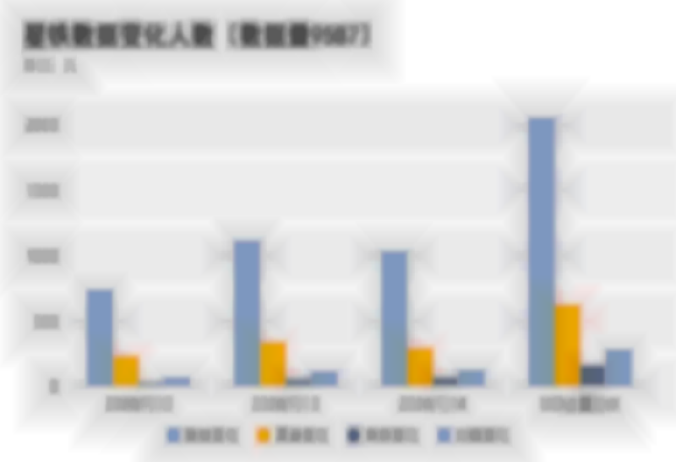
29 | 458380 | 0.82% |  |  | 日期 | 数据变化 | 渠道变化 | 角色变化 | 光锥变化
30 | 816140 | 1.46% |  |  | 2024-07-12 | 738 | 230 | 36 | 66
31 | 452790 | 0.81% |  |  | 2024-07-13 | 1115 | 338 | 57 | 113
32 | 486330 | 0.87% |  |  | 2024-07-14 | 1034 | 292 | 69 | 126
33 | 463970 | 0.83% |  |  | UID去重总计 | 2055 | 623 | 158 | 280
34 | 363350 | 0.65%
35 | 424840 | 0.76%
36 | 402480 | 0.72%
37 | 542230 | 0.97%
38 | 547820 | 0.98%
39 | 553410 | 0.99%
40 | 1123590 | 2.01%
41 | 424840 | 0.76%
42 | 475150 | 0.85%
43 | 436020 | 0.78%
44 | 463970 | 0.83%
45 | 469560 | 0.84%
46 | 469560 | 0.84%
47 | 424840 | 0.76%
48 | 352170 | 0.63%
49 | 340990 | 0.61%
50 | 631670 | 1.13%
51 | 229190 | 0.41%
52 | 245960 | 0.44%
53 | 285090 | 0.51%
54 | 290680 | 0.52%
55 | 352170 | 0.63%
56 | 318630 | 0.57%
57 | 268320 | 0.48%
58 | 296270 | 0.53%
59 | 301860 | 0.54%
60 | 765830 | 1.37%
61 | 430430 | 0.77%
62 | 547820 | 0.98%
63 | 497510 | 0.89%
64 | 469560 | 0.84%
65 | 1190670 | 2.13%
66 | 804960 | 1.44%
67 | 827320 | 1.48%
68 | 782600 | 1.40%
69 | 721110 | 1.29%
70 | 6568250 | 11.75%

崩铁数据240715


等级分布占比 |  | 统计范围： | 5590 | 数据量：22631 |  |  |  |  |  | 使用渠道分布占比 | 数据量：19902
等级 | 数量 | 占比 |  |  |  | 渠道 | 数量 | 占比
1 | 229190 | 0.41% |  |  |  | ANDROID | 25730770 | 46.03%
2 | 2929160 | 5.24% |  |  |  | CLOUD_ANDROID | 1028560 | 1.84%
3 | 1626690 | 2.91% |  |  |  | CLOUD_IOS | 139750 | 0.25%
4 | 1716130 | 3.07% |  |  |  | IOS | 5858320 | 10.48%
6 | 592540 | 1.06% |  |  |  | PC | 22471800 | 40.20%
7 | 1537250 | 2.75% |  |  |  | 20 | 268320 | 0.48%
8 | 899990 | 1.61% |  |  |  | 21 | 55900 | 0.10%
9 | 765830 | 1.37% |  |  |  | 22 | 340990 | 0.61%
10 | 3952130 | 7.07% |  |  |  | 23 | 5590 | 0.01%
11 | 2001220 | 3.58%
12 | 961480 | 1.72%
13 | 754650 | 1.35%
14 | 1101230 | 1.97%
15 | 1453400 | 2.60%
16 | 793780 | 1.42%
17 | 514280 | 0.92%
18 | 525460 | 0.94%
19 | 463970 | 0.83%
20 | 1386320 | 2.48%
21 | 352170 | 0.63%
22 | 531050 | 0.95%
23 | 592540 | 1.06%
24 | 301860 | 0.54%
25 | 564590 | 1.01%
26 | 514280 | 0.92%
27 | 760240 | 1.36% |  |  | 数据量：9587
28 | 642850 | 1.15%
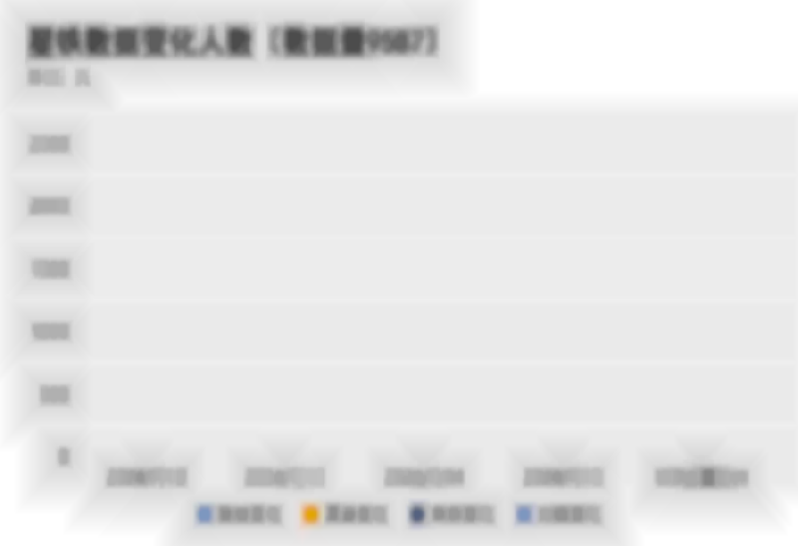
29 | 458380 | 0.82% |  |  | 日期 | 数据变化 | 渠道变化 | 角色变化 | 光锥变化
30 | 816140 | 1.46% |  |  | 2024-07-12 | 738 | 230 | 36 | 66
31 | 475150 | 0.85% |  |  | 2024-07-13 | 1115 | 338 | 57 | 113
32 | 491920 | 0.88% |  |  | 2024-07-14 | 1034 | 292 | 69 | 126
33 | 452790 | 0.81% |  |  | 2024-07-15 | 1218 | 345 | 62 | 158
34 | 380120 | 0.68% |  |  | UID去重总计 | 2532 | 748 | 215 | 417
35 | 396890 | 0.71%
36 | 419250 | 0.75%
37 | 531050 | 0.95%
38 | 564590 | 1.01%
39 | 553410 | 0.99%
40 | 1123590 | 2.01%
41 | 436020 | 0.78%
42 | 486330 | 0.87%
43 | 447200 | 0.80%
44 | 463970 | 0.83%
45 | 480740 | 0.86%
46 | 458380 | 0.82%
47 | 408070 | 0.73%
48 | 352170 | 0.63%
49 | 335400 | 0.60%
50 | 642850 | 1.15%
51 | 223600 | 0.40%
52 | 262730 | 0.47%
53 | 296270 | 0.53%
54 | 301860 | 0.54%
55 | 346580 | 0.62%
56 | 313040 | 0.56%
57 | 273910 | 0.49%
58 | 318630 | 0.57%
59 | 307450 | 0.55%
60 | 760240 | 1.36%
61 | 441610 | 0.79%
62 | 553410 | 0.99%
63 | 491920 | 0.88%
64 | 469560 | 0.84%
65 | 1213030 | 2.17%
66 | 821730 | 1.47%
67 | 844090 | 1.51%
68 | 777010 | 1.39%
69 | 715520 | 1.28%
70 | 6534710 | 11.69%

崩铁数据240716
数据量：9587

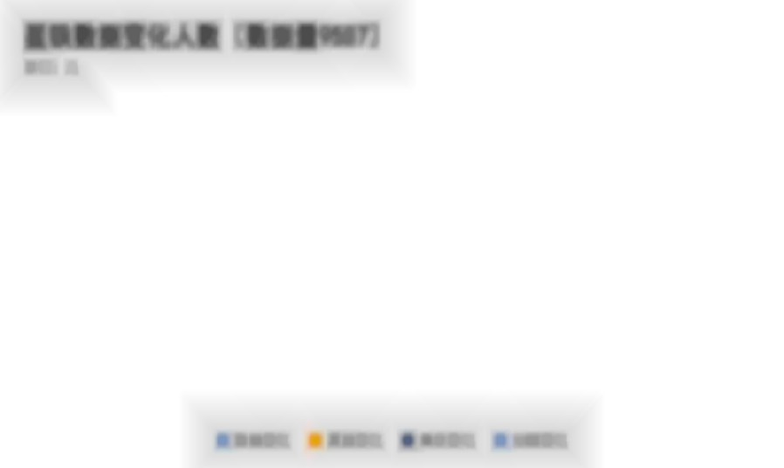
日期 | 数据变化 | 渠道变化 | 角色变化 | 光锥变化
2024-07-12 | 738 | 230 | 36 | 66
2024-07-13 | 1115 | 338 | 57 | 113
2024-07-14 | 1034 | 292 | 69 | 126
2024-07-15 | 1218 | 345 | 62 | 158
2024-07-16 | 1003 | 288 | 65 | 150
UID去重总计 | 2827 | 841 | 272 | 544

崩铁数据240717-0719
数据量：9587

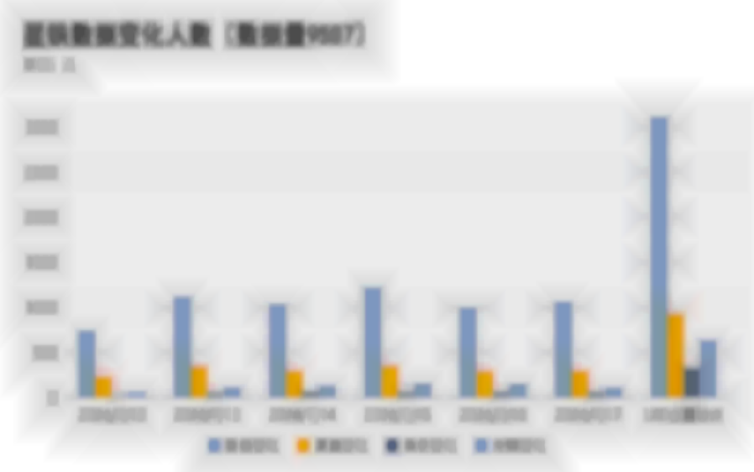
日期 | 数据变化 | 渠道变化 | 角色变化 | 光锥变化
2024-07-12 | 738 | 230 | 36 | 66
2024-07-13 | 1115 | 338 | 57 | 113
2024-07-14 | 1034 | 292 | 69 | 126
2024-07-15 | 1218 | 345 | 62 | 158
2024-07-16 | 1003 | 288 | 65 | 150
2024-07-17 | 1063 | 293 | 63 | 112
UID去重总计 | 3104 | 926 | 328 | 630

数据量：9587

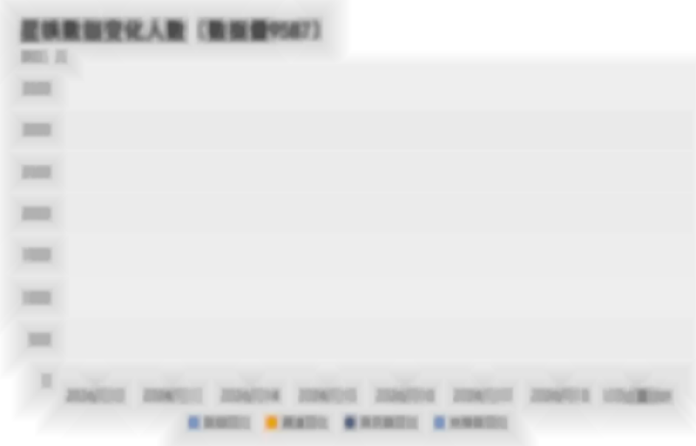
日期 | 数据变化 | 渠道变化 | 角色数变化 | 光锥数变化
2024-07-12 | 738 | 230 | 36 | 66
2024-07-13 | 1115 | 338 | 57 | 113
2024-07-14 | 1034 | 292 | 69 | 126
2024-07-15 | 1218 | 345 | 62 | 158
2024-07-16 | 1003 | 288 | 65 | 150
2024-07-17 | 1063 | 293 | 63 | 112
2024-07-18 | 930 | 271 | 49 | 116
UID去重总计 | 3284 | 995 | 369 | 713

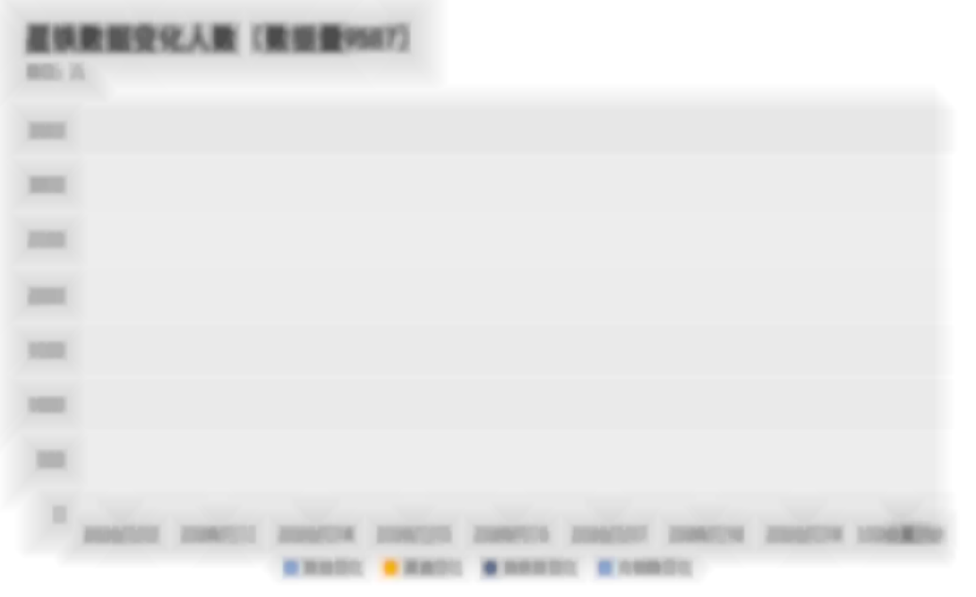
日期 | 数据变化 | 渠道变化 | 角色数变化 | 光锥数变化 | 渠道 | 数量 | 百分比
2024-07-12 | 738 | 230 | 36 | 66 | 安卓&IOS | 92 | 8.71% | 渠道的数量超过一半集中在安卓&PC和IOS&PC，占比达75%
2024-07-13 | 1115 | 338 | 57 | 113 | IOS&PC | 157 | 14.87% | 数量总计1056，6个渠道中，排名前三的是安卓&PC、IOS&PC、其他&安卓，分别为632、156、98，占总体60%、14%、9.4%
2024-07-14 | 1034 | 292 | 69 | 126 | 安卓&PC | 637 | 60.32%
2024-07-15 | 1218 | 345 | 62 | 158 | 其他&安卓 | 101 | 9.56%
2024-07-16 | 1003 | 288 | 65 | 150 | 其他&IOS | 17 | 1.61%
2024-07-17 | 1063 | 293 | 63 | 112 | 其他&PC | 52 | 4.92%
2024-07-18 | 930 | 271 | 49 | 116
2024-07-19 | 933 | 302 | 49 | 89
UID去重总计 | 3438 | 1063 | 408 | 778

 |  |  |  |  |  |  |  | 渠道 | 安卓&PC | IOS&PC | 其他&安卓 | 安卓&IOS | 其他&PC | 其他&IOS
 |  |  |  |  |  |  |  | 总和("数量") | 637 | 157 | 101 | 92 | 52 | 17

崩铁数据240720-0729
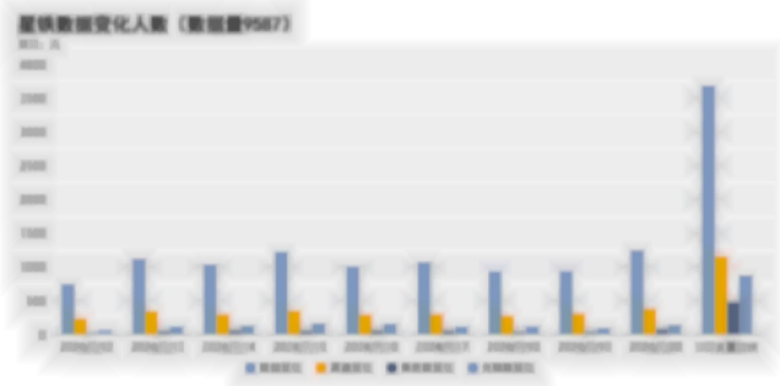
日期 | 数据变化 | 渠道变化 | 角色数变化 | 光锥数变化
2024-07-12 | 738 | 230 | 36 | 66
2024-07-13 | 1115 | 338 | 57 | 113
2024-07-14 | 1034 | 292 | 69 | 126
2024-07-15 | 1218 | 345 | 62 | 158
2024-07-16 | 1003 | 288 | 65 | 150
2024-07-17 | 1063 | 293 | 63 | 112
2024-07-18 | 930 | 271 | 49 | 116
2024-07-19 | 933 | 302 | 49 | 89
2024-07-20 | 1239 | 373 | 79 | 136
UID去重总计 | 3674 | 1151 | 476 | 871

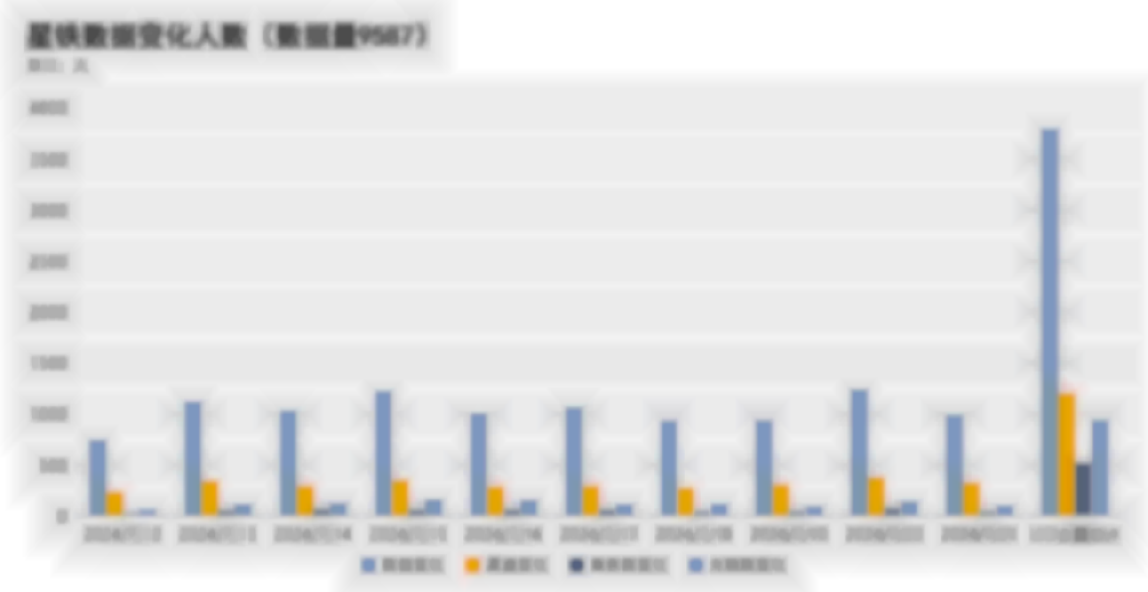
日期 | 数据变化 | 渠道变化 | 角色数变化 | 光锥数变化
2024-07-12 | 738 | 230 | 36 | 66
2024-07-13 | 1115 | 338 | 57 | 113
2024-07-14 | 1034 | 292 | 69 | 126
2024-07-15 | 1218 | 345 | 62 | 158
2024-07-16 | 1003 | 288 | 65 | 150
2024-07-17 | 1063 | 293 | 63 | 112
2024-07-18 | 930 | 271 | 49 | 116
2024-07-19 | 933 | 302 | 49 | 89
2024-07-20 | 1239 | 373 | 79 | 136
2024-07-21 | 986 | 320 | 48 | 96
UID去重总计 | 3789 | 1199 | 515 | 936

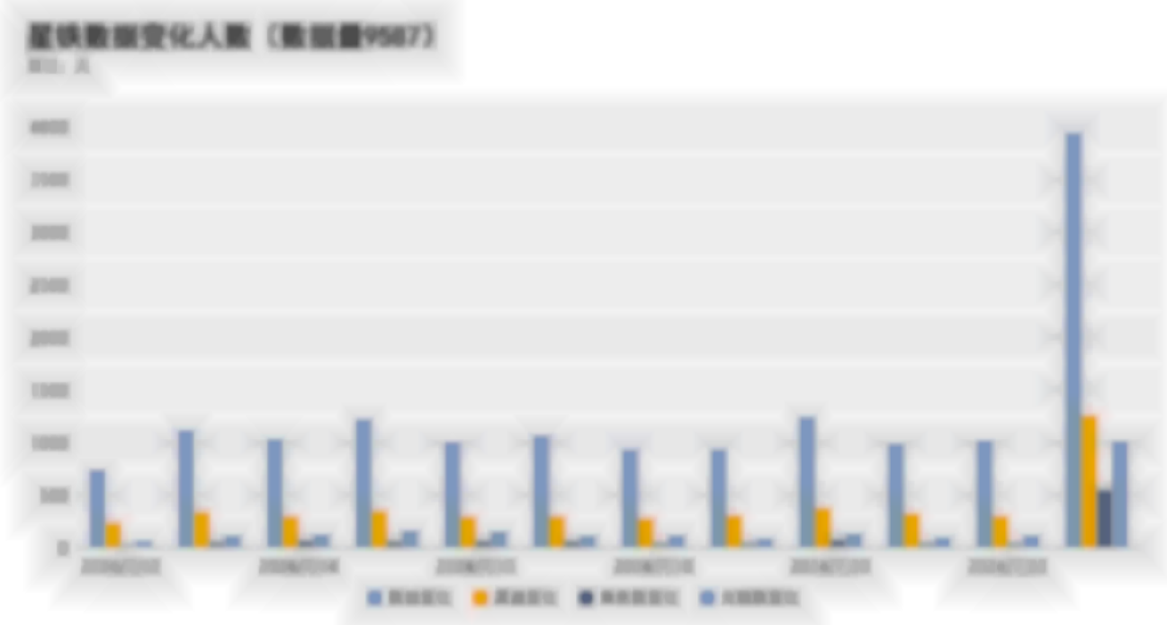
日期 | 数据变化 | 渠道变化 | 角色数变化 | 光锥数变化
2024-07-12 | 738 | 230 | 36 | 66
2024-07-13 | 1115 | 338 | 57 | 113
2024-07-14 | 1034 | 292 | 69 | 126
2024-07-15 | 1218 | 345 | 62 | 158
2024-07-16 | 1003 | 288 | 65 | 150
2024-07-17 | 1063 | 293 | 63 | 112
2024-07-18 | 930 | 271 | 49 | 116
2024-07-19 | 933 | 302 | 49 | 89
2024-07-20 | 1239 | 373 | 79 | 136
2024-07-21 | 986 | 320 | 48 | 96
2024-07-22 | 1016 | 296 | 46 | 114
UID去重总计 | 3940 | 1251 | 550 | 1010

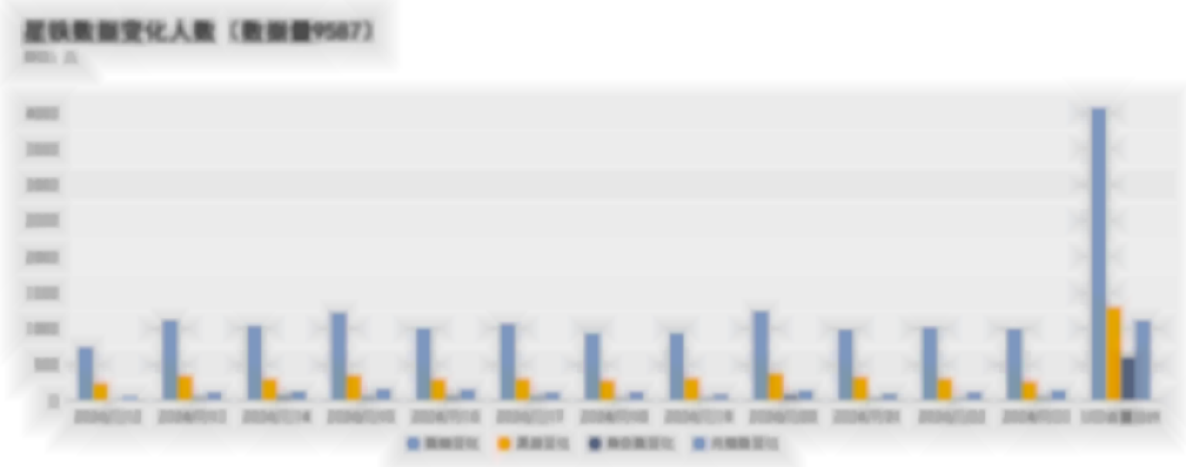
日期 | 数据变化 | 渠道变化 | 角色数变化 | 光锥数变化
2024-07-12 | 738 | 230 | 36 | 66
2024-07-13 | 1115 | 338 | 57 | 113
2024-07-14 | 1034 | 292 | 69 | 126
2024-07-15 | 1218 | 345 | 62 | 158
2024-07-16 | 1003 | 288 | 65 | 150
2024-07-17 | 1063 | 293 | 63 | 112
2024-07-18 | 930 | 271 | 49 | 116
2024-07-19 | 933 | 302 | 49 | 89
2024-07-20 | 1239 | 373 | 79 | 136
2024-07-21 | 986 | 320 | 48 | 96
2024-07-22 | 1016 | 296 | 46 | 114
2024-07-23 | 996 | 254 | 56 | 137
UID去重总计 | 4059 | 1288 | 600 | 1110

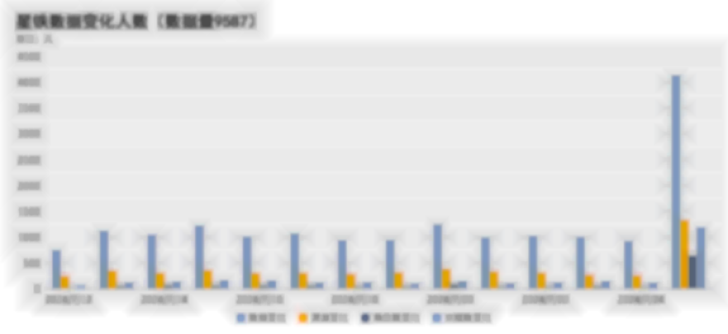
日期 | 数据变化 | 渠道变化 | 角色数变化 | 光锥数变化
2024-07-12 | 738 | 230 | 36 | 66
2024-07-13 | 1115 | 338 | 57 | 113
2024-07-14 | 1034 | 292 | 69 | 126
2024-07-15 | 1218 | 345 | 62 | 158
2024-07-16 | 1003 | 288 | 65 | 150
2024-07-17 | 1063 | 293 | 63 | 112
2024-07-18 | 930 | 271 | 49 | 116
2024-07-19 | 933 | 302 | 49 | 89
2024-07-20 | 1239 | 373 | 79 | 136
2024-07-21 | 986 | 320 | 48 | 96
2024-07-22 | 1016 | 296 | 46 | 114
2024-07-23 | 996 | 254 | 56 | 137
2024-07-24 | 915 | 244 | 43 | 108
UID去重总计 | 4131 | 1319 | 635 | 1183

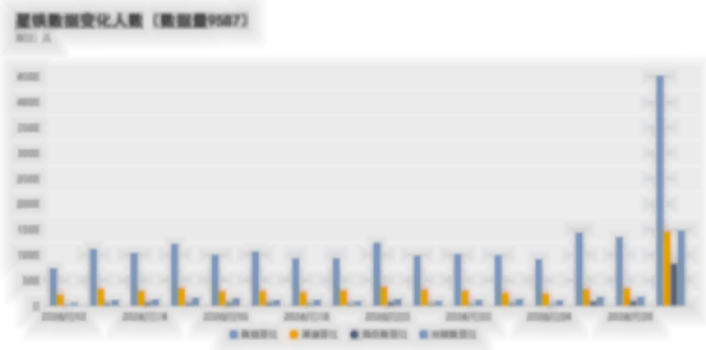
日期 | 数据变化 | 渠道变化 | 角色数变化 | 光锥数变化
2024-07-12 | 738 | 230 | 36 | 66
2024-07-13 | 1115 | 338 | 57 | 113
2024-07-14 | 1034 | 292 | 69 | 126
2024-07-15 | 1218 | 345 | 62 | 158
2024-07-16 | 1003 | 288 | 65 | 150
2024-07-17 | 1063 | 293 | 63 | 112
2024-07-18 | 930 | 271 | 49 | 116
2024-07-19 | 933 | 302 | 49 | 89
2024-07-20 | 1239 | 373 | 79 | 136
2024-07-21 | 986 | 320 | 48 | 96
2024-07-22 | 1016 | 296 | 46 | 114
2024-07-23 | 996 | 254 | 56 | 137
2024-07-24 | 915 | 244 | 43 | 108
2024-07-26 | 1441 | 328 | 87 | 176
2024-07-29 | 1348 | 347 | 96 | 180
UID去重总计 | 4519 | 1457 | 829 | 1473

角色金数
UID | 渠道 | 等级 | 限定金 | 常驻金
106010051 | PC | 70 | 56 | 0
108448593 | CLOUD_IOS | 70 | 46 | 0 | 各渠道活跃用户展示角色星魂数（5星） |  |  | 各渠道活跃用户角色、光锥图鉴数
105800958 | PC | 70 | 43 | 0 | 渠道 | 人均限定角色星魂数 | 人均角色总星魂数（包含常驻） | 渠道 | 平均角色数 | 平均解锁光锥数
115762788 | IOS | 70 | 36 | 0 | PC | 7.73 | 8.86 | PC | 37.4877 | 66.6757
102597864 | ANDROID | 70 | 35 | 7 | IOS | 7.44 | 8.64 | IOS | 36.2755 | 63.958
100450995 | PC | 70 | 34 | 4 | ANDROID | 6.61 | 7.90 | ANDROID | 34.8679 | 61.681
101871066 | PC | 70 | 33 | 1
103495118 | IOS | 70 | 33 | 0
铁道角色展示星魂
用户角色、光锥图鉴数
100354124 | IOS | 70 | 33 | 0
109791507 | CLOUD_ANDROID | 70 | 32 | 0
100412314 | PC | 70 | 30 | 0
102247493 | PC | 70 | 30 | 0
120170224 | ANDROID | 66 | 29 | 2
102167597 | CLOUD_WEB_PC | 70 | 28 | 0
100913286 | PC | 70 | 27 | 0
101724598 | PC | 70 | 27 | 9
106542094 | PC | 70 | 26 | 0
102958295 | PC | 70 | 26 | 0
103510172 | ANDROID | 70 | 26 | 0
108501331 | PC | 70 | 25 | 5
109960561 | PC | 70 | 25 | 0
111243196 | IOS | 70 | 25 | 0
107234421 | IOS | 70 | 25 | 0
105286879 | ANDROID | 70 | 24 | 0
111168365 | PC | 70 | 24 | 3
120987652 | PC | 70 | 24 | 0
122422268 | PC | 70 | 24 | 3
106914444 | PC | 70 | 24 | 6
100108728 | PC | 70 | 24 | 3
100740427 | PC | 70 | 24 | 0
100067898 | ANDROID | 70 | 23 | 0
102466790 | PC | 70 | 23 | 5
102975948 | ANDROID | 70 | 23 | 0
106282384 | ANDROID | 67 | 23 | 5
108683843 | ANDROID | 70 | 23 | 0
109799850 | ANDROID | 70 | 23 | 0
109129781 | ANDROID | 70 | 23 | 0
101476209 | ANDROID | 70 | 22 | 0
111259081 | ANDROID | 70 | 22 | 0
100035817 | PC | 70 | 22 | 0
100579649 | PC | 70 | 21 | 0
101457467 | ANDROID | 70 | 21 | 0
112889685 | ANDROID | 70 | 21 | 4
109163407 | IOS | 70 | 21 | 0
100336877 | PC | 70 | 20 | 0
104323196 | IOS | 70 | 20 | 0
105490255 | ANDROID | 70 | 20 | 0
106226599 | IOS | 70 | 20 | 0
107248844 | IOS | 70 | 20 | 0
114857337 | IOS | 70 | 20 | 0
139375645 | ANDROID | 70 | 20 | 0
102340252 | ANDROID | 70 | 20 | 0
100203028 | ANDROID | 70 | 19 | 0
100333025 | ANDROID | 70 | 19 | 4
100524771 | PC | 70 | 19 | 0
103869645 | IOS | 70 | 19 | 0
105315222 | CLOUD_IOS | 70 | 19 | 0
107079072 | PC | 70 | 19 | 0
107915717 | ANDROID | 70 | 19 | 3
110515868 | PC | 70 | 19 | 0
126654081 | ANDROID | 70 | 19 | 1
131661804 | PC | 70 | 19 | 0
139591820 | PC | 70 | 19 | 0
143231660 | ANDROID | 70 | 19 | 0
104959148 | PC | 70 | 19 | 0
103313129 | PC | 70 | 19 | 0
111799315 | IOS | 70 | 19 | 0
100512003 | PC | 70 | 19 | 0
100418237 | PC | 70 | 19 | 3
110457933 | ANDROID | 70 | 19 | 0
102145736 | PC | 70 | 19 | 0
100117459 | PC | 70 | 18 | 0
100231551 | CLOUD_WEB_ANDROID | 70 | 18 | 9
102284068 | ANDROID | 70 | 18 | 5
102654173 | ANDROID | 70 | 18 | 0
102901475 | PC | 70 | 18 | 5
103062189 | ANDROID | 68 | 18 | 0
103466215 | ANDROID | 70 | 18 | 0
103564252 | PC | 70 | 18 | 0
103700699 | PC | 70 | 18 | 0
106705259 | ANDROID | 70 | 18 | 0
108309106 | PC | 70 | 18 | 0
108935299 | IOS | 70 | 18 | 4
110041472 | PC | 70 | 18 | 0
113334214 | PC | 70 | 18 | 0
113371602 | ANDROID | 70 | 18 | 11
104913617 | PC | 70 | 18 | 0
100740941 | CLOUD_ANDROID | 70 | 18 | 0
100206407 | ANDROID | 70 | 18 | 0
100263013 | ANDROID | 70 | 17 | 0
101080690 | PC | 70 | 17 | 3
101160706 | PC | 70 | 17 | 0
101676882 | PC | 70 | 17 | 0
102766067 | PC | 70 | 17 | 0
103119808 | ANDROID | 70 | 17 | 3
103608457 | PC | 70 | 17 | 0
104002145 | IOS | 70 | 17 | 0
104407815 | IOS | 70 | 17 | 0
104717569 | PC | 70 | 17 | 0
108243464 | PC | 70 | 17 | 0
109884411 | ANDROID | 70 | 17 | 0
110076930 | ANDROID | 70 | 17 | 0
113059998 | IOS | 70 | 17 | 0
118972058 | ANDROID | 70 | 17 | 2
125135918 | ANDROID | 70 | 17 | 0
130819024 | ANDROID | 70 | 17 | 0
137462537 | IOS | 70 | 17 | 2
100122776 | PC | 70 | 17 | 0
101924884 | ANDROID | 70 | 17 | 5
154349442 | PC | 67 | 17 | 0
125952988 | IOS | 70 | 17 | 0
102180238 | ANDROID | 70 | 17 | 1
100057501 | IOS | 70 | 16 | 0
101016214 | PC | 70 | 16 | 7
101196901 | PC | 70 | 16 | 0
101197098 | IOS | 70 | 16 | 0
101387822 | ANDROID | 70 | 16 | 2
102175843 | ANDROID | 70 | 16 | 0
103241094 | ANDROID | 70 | 16 | 4
103686239 | ANDROID | 70 | 16 | 7
103787870 | CLOUD_ANDROID | 70 | 16 | 0
104151872 | CLOUD_ANDROID | 70 | 16 | 0
104432044 | ANDROID | 70 | 16 | 0
105438172 | PC | 70 | 16 | 0
106602364 | ANDROID | 70 | 16 | 0
106752104 | ANDROID | 70 | 16 | 0
107669807 | PC | 70 | 16 | 6
108856085 | ANDROID | 70 | 16 | 0
108947669 | CLOUD_ANDROID | 70 | 16 | 0
109010257 | ANDROID | 70 | 16 | 0
109510270 | ANDROID | 70 | 16 | 0
109792113 | PC | 70 | 16 | 4
111110350 | IOS | 70 | 16 | 0
112746503 | ANDROID | 70 | 16 | 7
113269090 | ANDROID | 70 | 16 | 0
113758869 | ANDROID | 70 | 16 | 4
114678183 | ANDROID | 70 | 16 | 0
114687483 | PC | 70 | 16 | 0
117688162 | CLOUD_ANDROID | 70 | 16 | 0
120282079 | PC | 70 | 16 | 1
121030995 | ANDROID | 70 | 16 | 4
121943545 | ANDROID | 70 | 16 | 0
128257004 | IOS | 70 | 16 | 3
131038481 | ANDROID | 70 | 16 | 0
136953646 | IOS | 70 | 16 | 0
141628610 | ANDROID | 70 | 16 | 0
141682940 | IOS | 70 | 16 | 0
142555370 | ANDROID | 70 | 16 | 0
148569752 | ANDROID | 63 | 16 | 0
103230913 | PC | 70 | 16 | 0
104836188 | ANDROID | 70 | 16 | 0
101887058 | ANDROID | 70 | 16 | 0
128146749 | IOS | 70 | 16 | 0
101235784 | ANDROID | 70 | 16 | 0
100260252 | PC | 70 | 16 | 0
100346904 | PC | 70 | 15 | 2
100432817 | ANDROID | 70 | 15 | 0
100480609 | ANDROID | 70 | 15 | 1
101004768 | CLOUD_ANDROID | 70 | 15 | 0
101577135 | ANDROID | 70 | 15 | 0
101927496 | ANDROID | 70 | 15 | 0
102070652 | ANDROID | 70 | 15 | 0
102415080 | ANDROID | 70 | 15 | 0
102554042 | ANDROID | 70 | 15 | 0
102904417 | CLOUD_WEB_PC | 70 | 15 | 0
103134130 | ANDROID | 70 | 15 | 0
103354610 | PC | 70 | 15 | 0
103464014 | ANDROID | 70 | 15 | 1
103537688 | PC | 70 | 15 | 0
104307253 | IOS | 70 | 15 | 0
105532478 | ANDROID | 70 | 15 | 0
107013666 | PC | 70 | 15 | 3
109355538 | IOS | 70 | 15 | 0
111127640 | CLOUD_ANDROID | 70 | 15 | 0
111148933 | ANDROID | 70 | 15 | 0
111272125 | IOS | 70 | 15 | 0
112284700 | PC | 70 | 15 | 6
112536153 | PC | 70 | 15 | 0
113105169 | PC | 70 | 15 | 0
114275880 | PC | 70 | 15 | 1
114894630 | IOS | 70 | 15 | 0
121523064 | ANDROID | 70 | 15 | 0
121856272 | ANDROID | 70 | 15 | 0
121905139 | PC | 70 | 15 | 0
123557839 | ANDROID | 70 | 15 | 0
127218386 | ANDROID | 70 | 15 | 0
131345869 | PC | 70 | 15 | 0
131568700 | IOS | 70 | 15 | 0
137226546 | IOS | 70 | 15 | 0
139661753 | PC | 67 | 15 | 0
140992232 | PC | 70 | 15 | 0
143443557 | IOS | 70 | 15 | 0
148546359 | ANDROID | 67 | 15 | 1
107526770 | IOS | 70 | 15 | 0
137710564 | PC | 70 | 15 | 0
132553482 | IOS | 70 | 15 | 0
108920788 | PC | 70 | 15 | 3
102893246 | ANDROID | 70 | 15 | 0
103056087 | PC | 70 | 15 | 7
101770163 | ANDROID | 70 | 15 | 0
104374459 | PC | 70 | 15 | 0
100218585 | CLOUD_ANDROID | 70 | 14 | 0
100257349 | PC | 70 | 14 | 0
100384528 | PC | 70 | 14 | 0
100391912 | ANDROID | 70 | 14 | 1
100410401 | ANDROID | 70 | 14 | 2
100655718 | ANDROID | 70 | 14 | 0
100693128 | ANDROID | 70 | 14 | 0
100990489 | ANDROID | 70 | 14 | 0
101017891 | ANDROID | 70 | 14 | 1
101103916 | ANDROID | 70 | 14 | 0
101135849 | ANDROID | 69 | 14 | 0
101275869 | PC | 70 | 14 | 0
101282575 | PC | 70 | 14 | 0
101325122 | PC | 70 | 14 | 0
101842019 | ANDROID | 70 | 14 | 0
102194063 | ANDROID | 70 | 14 | 0
102198188 | ANDROID | 70 | 14 | 0
102322442 | PC | 70 | 14 | 0
102423440 | ANDROID | 70 | 14 | 1
102424295 | PC | 70 | 14 | 0
102547012 | PC | 70 | 14 | 0
102725112 | IOS | 70 | 14 | 0
103287546 | ANDROID | 70 | 14 | 0
103300440 | ANDROID | 70 | 14 | 0
105041415 | ANDROID | 70 | 14 | 4
105056212 | PC | 70 | 14 | 0
105121910 | PC | 70 | 14 | 0
105242658 | PC | 70 | 14 | 0
105458188 | PC | 70 | 14 | 0
105743827 | IOS | 67 | 14 | 0
105913865 | PC | 70 | 14 | 3
106581811 | PC | 70 | 14 | 3
106637606 | ANDROID | 70 | 14 | 0
106771789 | ANDROID | 70 | 14 | 0
106911754 | ANDROID | 70 | 14 | 0
107873275 | PC | 68 | 14 | 0
108642570 | PC | 70 | 14 | 0
108728156 | PC | 70 | 14 | 0
108745701 | ANDROID | 70 | 14 | 0
110001595 | ANDROID | 70 | 14 | 0
110469213 | ANDROID | 70 | 14 | 0
110522901 | ANDROID | 70 | 14 | 1
111356178 | CLOUD_WEB_ANDROID | 70 | 14 | 0
112485816 | PC | 70 | 14 | 0
114330230 | PC | 70 | 14 | 6
114496471 | IOS | 67 | 14 | 0
116826948 | ANDROID | 70 | 14 | 0
118998497 | ANDROID | 68 | 14 | 0
119247077 | CLOUD_ANDROID | 69 | 14 | 0
120703788 | IOS | 70 | 14 | 0
121941511 | ANDROID | 70 | 14 | 1
123672455 | ANDROID | 70 | 14 | 3
124394827 | IOS | 70 | 14 | 0
124811082 | ANDROID | 70 | 14 | 1
126918693 | PC | 70 | 14 | 0
127805206 | ANDROID | 69 | 14 | 0
131515143 | ANDROID | 70 | 14 | 0
132020128 | ANDROID | 70 | 14 | 0
140676379 | ANDROID | 70 | 14 | 2
141924499 | PC | 69 | 14 | 0
142088470 | ANDROID | 70 | 14 | 0
142544612 | ANDROID | 65 | 14 | 0
142683414 | ANDROID | 70 | 14 | 1
143749297 | ANDROID | 70 | 14 | 0
144686992 | IOS | 70 | 14 | 0
145462850 | ANDROID | 70 | 14 | 0
148161306 | PC | 66 | 14 | 0
153183034 | ANDROID | 67 | 14 | 2
101321237 | PC | 70 | 14 | 0
104971652 | ANDROID | 70 | 14 | 0
101334760 | ANDROID | 70 | 14 | 0
108261661 | PC | 70 | 14 | 0
106425742 | PC | 70 | 14 | 0
143625481 | CLOUD_IOS | 66 | 14 | 0
100899467 | ANDROID | 70 | 14 | 0
100079569 | PC | 70 | 14 | 0
114899610 | PC | 70 | 14 | 0
100400474 | IOS | 70 | 14 | 2
100076799 | ANDROID | 70 | 13 | 10
100163420 | PC | 70 | 13 | 0
100275877 | PC | 70 | 13 | 0
100335275 | PC | 70 | 13 | 0
100633383 | CLOUD_WEB_PC | 70 | 13 | 0
100761505 | PC | 70 | 13 | 0
100828716 | ANDROID | 70 | 13 | 0
100950615 | ANDROID | 70 | 13 | 0
101360092 | PC | 70 | 13 | 0
101458899 | PC | 70 | 13 | 0
101546244 | PC | 70 | 13 | 0
101973112 | IOS | 70 | 13 | 5
102571935 | PC | 70 | 13 | 0
102662559 | ANDROID | 70 | 13 | 3
102683017 | PC | 70 | 13 | 0
102750781 | ANDROID | 70 | 13 | 6
102908200 | IOS | 70 | 13 | 0
103421172 | ANDROID | 70 | 13 | 0
103447209 | ANDROID | 70 | 13 | 0
103599416 | PC | 70 | 13 | 0
104133956 | PC | 70 | 13 | 0
104174491 | ANDROID | 70 | 13 | 0
104594822 | IOS | 70 | 13 | 0
104821420 | ANDROID | 70 | 13 | 0
104992696 | ANDROID | 70 | 13 | 0
105327294 | ANDROID | 70 | 13 | 1
106160993 | ANDROID | 70 | 13 | 2
106275983 | PC | 70 | 13 | 0
106817438 | ANDROID | 70 | 13 | 0
108123895 | ANDROID | 70 | 13 | 6
108475783 | PC | 70 | 13 | 1
108655877 | PC | 70 | 13 | 0
108707354 | ANDROID | 70 | 13 | 1
108937644 | ANDROID | 70 | 13 | 0
109229908 | PC | 70 | 13 | 0
109309800 | PC | 70 | 13 | 0
110200152 | IOS | 70 | 13 | 0
110556983 | ANDROID | 70 | 13 | 0
110609557 | ANDROID | 70 | 13 | 0
111099887 | ANDROID | 70 | 13 | 0
111357688 | ANDROID | 70 | 13 | 0
111800071 | ANDROID | 68 | 13 | 0
112500423 | ANDROID | 70 | 13 | 0
113093192 | PC | 70 | 13 | 0
113435540 | ANDROID | 70 | 13 | 0
113607789 | ANDROID | 70 | 13 | 0
113667691 | ANDROID | 70 | 13 | 0
122852825 | ANDROID | 70 | 13 | 0
124318322 | ANDROID | 70 | 13 | 0
125470508 | ANDROID | 70 | 13 | 0
127978378 | ANDROID | 66 | 13 | 0
130781636 | PC | 70 | 13 | 0
136016531 | PC | 70 | 13 | 0
137675412 | ANDROID | 70 | 13 | 4
139981541 | ANDROID | 70 | 13 | 0
142282565 | IOS | 70 | 13 | 0
144162581 | PC | 67 | 13 | 0
144273240 | IOS | 70 | 13 | 0
144690851 | IOS | 70 | 13 | 0
101090881 | ANDROID | 70 | 13 | 1
103937532 | CLOUD_ANDROID | 70 | 13 | 0
116274035 | PC | 70 | 13 | 0
143354535 | ANDROID | 70 | 13 | 3
128919410 | ANDROID | 70 | 13 | 0
107217519 | IOS | 70 | 13 | 0
114000368 | CLOUD_ANDROID | 70 | 13 | 0
102659020 | PC | 70 | 13 | 0
113944727 | ANDROID | 70 | 13 | 0
115889906 | PC | 70 | 13 | 0
116875614 | IOS | 70 | 13 | 0
101231346 | ANDROID | 70 | 13 | 4
138568685 | PC | 70 | 13 | 4
100871128 | ANDROID | 70 | 13 | 3
101455553 | PC | 70 | 13 | 0
104909035 | ANDROID | 70 | 13 | 0
113986730 | ANDROID | 70 | 13 | 0
129439360 | ANDROID | 70 | 13 | 0
127559970 | IOS | 70 | 13 | 0
100035369 | PC | 70 | 12 | 0
100037492 | PC | 70 | 12 | 0
100087541 | ANDROID | 70 | 12 | 0
100120529 | ANDROID | 70 | 12 | 0
100240085 | CLOUD_IOS | 70 | 12 | 3
100329818 | PC | 70 | 12 | 0
100333224 | ANDROID | 70 | 12 | 0
100386713 | PC | 70 | 12 | 0
100431609 | ANDROID | 70 | 12 | 0
100677066 | IOS | 70 | 12 | 0
100716783 | ANDROID | 70 | 12 | 0
100812488 | ANDROID | 70 | 12 | 0
100870615 | IOS | 70 | 12 | 0
100916028 | PC | 70 | 12 | 0
101102461 | IOS | 70 | 12 | 0
101276633 | PC | 70 | 12 | 3
101360505 | PC | 70 | 12 | 0
101362231 | CLOUD_WEB_IOS | 70 | 12 | 0
101417567 | ANDROID | 70 | 12 | 0
101627842 | PC | 70 | 12 | 2
101678723 | PC | 70 | 12 | 0
101695512 | ANDROID | 70 | 12 | 0
101706666 | PC | 70 | 12 | 2
101756889 | PC | 70 | 12 | 0
101917229 | PC | 70 | 12 | 5
102197244 | ANDROID | 70 | 12 | 0
102270021 | PC | 70 | 12 | 0
102381791 | ANDROID | 70 | 12 | 4
102435001 | PC | 70 | 12 | 0
102550812 | PC | 70 | 12 | 0
102567991 | ANDROID | 70 | 12 | 6
102648171 | PC | 70 | 12 | 0
102701699 | ANDROID | 70 | 12 | 0
102821563 | ANDROID | 69 | 12 | 0
102880922 | ANDROID | 70 | 12 | 0
102893354 | IOS | 70 | 12 | 0
102907096 | ANDROID | 70 | 12 | 3
102965194 | PC | 70 | 12 | 0
103144928 | CLOUD_WEB_IOS | 70 | 12 | 0
103180877 | ANDROID | 70 | 12 | 0
103235751 | IOS | 70 | 12 | 0
103278413 | IOS | 70 | 12 | 1
103498938 | ANDROID | 70 | 12 | 2
103675937 | IOS | 70 | 12 | 0
103708971 | ANDROID | 70 | 12 | 0
103812816 | IOS | 70 | 12 | 0
103918387 | ANDROID | 70 | 12 | 0
103940421 | ANDROID | 70 | 12 | 0
104015628 | PC | 70 | 12 | 0
104185220 | ANDROID | 70 | 12 | 0
104255949 | ANDROID | 70 | 12 | 3
104276122 | PC | 70 | 12 | 0
104316399 | PC | 70 | 12 | 3
104394568 | PC | 70 | 12 | 0
104519346 | ANDROID | 70 | 12 | 0
104596250 | ANDROID | 70 | 12 | 0
104818583 | ANDROID | 70 | 12 | 0
105029009 | PC | 70 | 12 | 4
105066436 | PC | 70 | 12 | 0
105388772 | ANDROID | 70 | 12 | 0
105468782 | ANDROID | 70 | 12 | 0
105753078 | ANDROID | 65 | 12 | 0
105883291 | PC | 70 | 12 | 2
105919194 | ANDROID | 70 | 12 | 0
106012884 | ANDROID | 70 | 12 | 8
106020415 | PC | 70 | 12 | 0
106220240 | PC | 70 | 12 | 0
106455215 | ANDROID | 70 | 12 | 0
106458599 | PC | 70 | 12 | 0
106631153 | PC | 70 | 12 | 0
106822938 | ANDROID | 70 | 12 | 0
107010436 | ANDROID | 70 | 12 | 0
107076628 | PC | 70 | 12 | 3
107254924 | ANDROID | 70 | 12 | 2
107375126 | ANDROID | 70 | 12 | 1
107382637 | ANDROID | 70 | 12 | 0
107605842 | ANDROID | 70 | 12 | 0
107700518 | PC | 70 | 12 | 0
108221794 | ANDROID | 70 | 12 | 0
108501308 | ANDROID | 70 | 12 | 0
108618276 | IOS | 70 | 12 | 3
108663208 | ANDROID | 70 | 12 | 0
108780232 | PC | 70 | 12 | 0
108849540 | ANDROID | 70 | 12 | 0
108875403 | ANDROID | 70 | 12 | 4
108887442 | PC | 70 | 12 | 0
109058681 | ANDROID | 70 | 12 | 0
109315683 | IOS | 70 | 12 | 3
109732990 | PC | 70 | 12 | 0
109768192 | ANDROID | 70 | 12 | 0
109904855 | IOS | 70 | 12 | 0
109999774 | IOS | 70 | 12 | 0
110007410 | ANDROID | 60 | 12 | 0
110412016 | ANDROID | 70 | 12 | 0
110432415 | ANDROID | 70 | 12 | 0
110518079 | PC | 70 | 12 | 0
110890873 | PC | 70 | 12 | 0
110970712 | PC | 70 | 12 | 0
111068376 | ANDROID | 70 | 12 | 0
111257253 | CLOUD_WEB_PC | 70 | 12 | 1
111698994 | ANDROID | 70 | 12 | 0
111755899 | PC | 70 | 12 | 0
112657563 | ANDROID | 70 | 12 | 0
112672095 | PC | 70 | 12 | 0
112727828 | ANDROID | 70 | 12 | 0
112766270 | PC | 70 | 12 | 0
112805692 | ANDROID | 70 | 12 | 0
113135199 | IOS | 70 | 12 | 0
113421755 | ANDROID | 70 | 12 | 0
113501307 | ANDROID | 70 | 12 | 5
113569582 | ANDROID | 68 | 12 | 0
113841414 | ANDROID | 70 | 12 | 0
113871847 | PC | 70 | 12 | 4
113930429 | ANDROID | 70 | 12 | 0
114351205 | ANDROID | 70 | 12 | 0
114390182 | CLOUD_IOS | 70 | 12 | 3
116968735 | ANDROID | 70 | 12 | 0
117212361 | ANDROID | 70 | 12 | 0
117245526 | ANDROID | 70 | 12 | 0
118149667 | IOS | 70 | 12 | 2
118879360 | IOS | 70 | 12 | 0
118966574 | ANDROID | 70 | 12 | 0
119488473 | ANDROID | 69 | 12 | 0
119997409 | IOS | 70 | 12 | 0
120547103 | ANDROID | 70 | 12 | 0
122667496 | ANDROID | 70 | 12 | 3
123030852 | ANDROID | 70 | 12 | 0
123339207 | ANDROID | 68 | 12 | 0
123650143 | ANDROID | 70 | 12 | 5
124050277 | PC | 70 | 12 | 0
124461560 | ANDROID | 70 | 12 | 0
124518580 | ANDROID | 70 | 12 | 0
124858572 | ANDROID | 70 | 12 | 3
124961913 | PC | 70 | 12 | 0
125054178 | ANDROID | 70 | 12 | 0
125782876 | PC | 70 | 12 | 0
126750224 | ANDROID | 70 | 12 | 0
127354406 | ANDROID | 70 | 12 | 0
127675553 | ANDROID | 70 | 12 | 5
127956443 | ANDROID | 70 | 12 | 0
128630168 | ANDROID | 70 | 12 | 0
128735527 | ANDROID | 70 | 12 | 0
131356424 | ANDROID | 70 | 12 | 0
131526635 | ANDROID | 70 | 12 | 0
131720173 | ANDROID | 70 | 12 | 0
132798187 | ANDROID | 70 | 12 | 0
133362417 | ANDROID | 69 | 12 | 0
134792721 | ANDROID | 70 | 12 | 0
135520761 | ANDROID | 70 | 12 | 0
136858377 | ANDROID | 69 | 12 | 1
136922634 | ANDROID | 68 | 12 | 0
137366721 | ANDROID | 70 | 12 | 0
137713920 | PC | 70 | 12 | 3
139041939 | PC | 70 | 12 | 0
139639989 | ANDROID | 67 | 12 | 0
140905661 | PC | 70 | 12 | 2
141401261 | ANDROID | 67 | 12 | 0
141625645 | ANDROID | 70 | 12 | 0
141733034 | IOS | 70 | 12 | 0
142111814 | ANDROID | 70 | 12 | 0
142870053 | ANDROID | 70 | 12 | 0
143058350 | ANDROID | 70 | 12 | 0
143446341 | PC | 68 | 12 | 0
145893896 | ANDROID | 63 | 12 | 0
145930490 | ANDROID | 67 | 12 | 0
147553128 | PC | 69 | 12 | 0
152714708 | ANDROID | 68 | 12 | 0
152897309 | ANDROID | 67 | 12 | 0
154048522 | PC | 66 | 12 | 0
154246781 | ANDROID | 66 | 12 | 0
102176004 | PC | 70 | 12 | 0
104870712 | PC | 70 | 12 | 2
108632638 | PC | 70 | 12 | 0
103791379 | ANDROID | 70 | 12 | 0
101851240 | PC | 70 | 12 | 2
101665807 | ANDROID | 70 | 12 | 0
111920967 | ANDROID | 70 | 12 | 1
146718096 | CLOUD_WEB_PC | 65 | 12 | 0
116261950 | ANDROID | 70 | 12 | 0
101388393 | ANDROID | 70 | 12 | 0
137426111 | PC | 70 | 12 | 0
103763935 | ANDROID | 70 | 12 | 0
129986224 | ANDROID | 68 | 12 | 0
102134573 | PC | 70 | 12 | 0
122451922 | PC | 70 | 12 | 0
104449890 | PC | 70 | 12 | 0
100242791 | ANDROID | 70 | 12 | 3
102657712 | PC | 70 | 12 | 0
115098971 | ANDROID | 70 | 12 | 0
103782005 | PC | 70 | 12 | 0
114532203 | PC | 70 | 12 | 0
108537277 | ANDROID | 70 | 12 | 2
101766133 | PC | 70 | 12 | 0
100795994 | PC | 70 | 12 | 2
123890270 | PC | 70 | 12 | 1
147646368 | IOS | 70 | 12 | 0
100037109 | ANDROID | 70 | 11 | 0
100248903 | PC | 70 | 11 | 1
100259789 | PC | 70 | 11 | 0
100314195 | PC | 70 | 11 | 0
100425535 | PC | 70 | 11 | 2
100489441 | PC | 70 | 11 | 10
100498852 | ANDROID | 70 | 11 | 0
100517682 | ANDROID | 70 | 11 | 3
100580291 | PC | 70 | 11 | 0
100596447 | PC | 70 | 11 | 0
100684185 | ANDROID | 70 | 11 | 1
100701878 | ANDROID | 70 | 11 | 0
100717956 | PC | 70 | 11 | 1
100737804 | PC | 70 | 11 | 0
100742970 | ANDROID | 70 | 11 | 0
100900307 | ANDROID | 70 | 11 | 1
100903124 | PC | 70 | 11 | 0
100925528 | ANDROID | 70 | 11 | 0
100936450 | ANDROID | 70 | 11 | 0
100947460 | PC | 70 | 11 | 0
100981831 | ANDROID | 70 | 11 | 0
101097056 | ANDROID | 70 | 11 | 0
101165597 | ANDROID | 70 | 11 | 2
101224694 | ANDROID | 70 | 11 | 0
101240241 | PC | 70 | 11 | 1
101274340 | IOS | 70 | 11 | 0
101323452 | ANDROID | 70 | 11 | 4
101472183 | ANDROID | 70 | 11 | 0
101588040 | ANDROID | 70 | 11 | 8
101593943 | ANDROID | 70 | 11 | 0
101684443 | IOS | 70 | 11 | 3
101714037 | ANDROID | 70 | 11 | 0
101729787 | CLOUD_IOS | 70 | 11 | 2
101848145 | PC | 70 | 11 | 0
101863728 | ANDROID | 70 | 11 | 0
101890276 | ANDROID | 70 | 11 | 0
102097288 | PC | 70 | 11 | 0
102307946 | ANDROID | 70 | 11 | 0
102385407 | ANDROID | 70 | 11 | 7
102450217 | PC | 70 | 11 | 0
102625289 | PC | 70 | 11 | 0
102771164 | ANDROID | 70 | 11 | 0
102793905 | ANDROID | 70 | 11 | 0
102872398 | PC | 70 | 11 | 0
102894989 | PC | 70 | 11 | 0
102955304 | ANDROID | 70 | 11 | 0
103072374 | PC | 70 | 11 | 0
103142336 | ANDROID | 70 | 11 | 0
103143545 | IOS | 70 | 11 | 2
103154175 | PC | 70 | 11 | 0
103180225 | ANDROID | 68 | 11 | 4
103305049 | ANDROID | 70 | 11 | 1
103324308 | IOS | 70 | 11 | 0
103391748 | ANDROID | 70 | 11 | 0
103437728 | ANDROID | 70 | 11 | 0
103480564 | PC | 70 | 11 | 2
103516176 | ANDROID | 70 | 11 | 0
103543896 | PC | 70 | 11 | 0
103707781 | PC | 70 | 11 | 0
103748150 | ANDROID | 70 | 11 | 0
103989415 | IOS | 70 | 11 | 0
104137563 | ANDROID | 70 | 11 | 0
104179425 | ANDROID | 70 | 11 | 2
104235983 | ANDROID | 70 | 11 | 6
104262311 | PC | 70 | 11 | 0
104526477 | IOS | 70 | 11 | 0
104587435 | IOS | 70 | 11 | 4
104673308 | PC | 70 | 11 | 0
104917728 | ANDROID | 70 | 11 | 2
105117300 | ANDROID | 70 | 11 | 0
105390839 | ANDROID | 70 | 11 | 0
105471605 | ANDROID | 70 | 11 | 0
105652974 | IOS | 65 | 11 | 4
105758113 | ANDROID | 70 | 11 | 0
105776704 | PC | 70 | 11 | 0
105875989 | ANDROID | 64 | 11 | 0
106157960 | PC | 70 | 11 | 3
106173811 | ANDROID | 70 | 11 | 0
106508756 | PC | 70 | 11 | 7
106514250 | IOS | 70 | 11 | 0
106545027 | ANDROID | 70 | 11 | 3
106649402 | ANDROID | 70 | 11 | 0
106756609 | ANDROID | 70 | 11 | 0
106779890 | PC | 70 | 11 | 0
106807214 | ANDROID | 70 | 11 | 0
107104591 | ANDROID | 70 | 11 | 1
107259501 | ANDROID | 70 | 11 | 5
107693537 | ANDROID | 70 | 11 | 1
107717907 | PC | 70 | 11 | 2
107788744 | PC | 70 | 11 | 5
108093256 | PC | 69 | 11 | 0
108254638 | ANDROID | 70 | 11 | 0
108349848 | ANDROID | 70 | 11 | 0
108512505 | PC | 70 | 11 | 1
108806436 | PC | 70 | 11 | 2
108847781 | ANDROID | 70 | 11 | 0
108863272 | ANDROID | 70 | 11 | 0
108875400 | ANDROID | 70 | 11 | 0
109082399 | PC | 70 | 11 | 0
109170333 | ANDROID | 70 | 11 | 0
109399385 | PC | 70 | 11 | 3
109665874 | IOS | 70 | 11 | 1
110004560 | ANDROID | 70 | 11 | 0
110058182 | ANDROID | 70 | 11 | 0
110296961 | ANDROID | 70 | 11 | 4
110565281 | CLOUD_ANDROID | 70 | 11 | 0
110706965 | PC | 70 | 11 | 0
110934668 | PC | 70 | 11 | 0
111045320 | CLOUD_ANDROID | 70 | 11 | 0
111139570 | ANDROID | 70 | 11 | 0
111219780 | PC | 70 | 11 | 0
111363270 | ANDROID | 70 | 11 | 3
111648782 | PC | 70 | 11 | 0
111974783 | PC | 70 | 11 | 0
112151870 | ANDROID | 70 | 11 | 0
112181769 | PC | 70 | 11 | 0
112252256 | ANDROID | 70 | 11 | 0
112469623 | ANDROID | 70 | 11 | 1
112529588 | PC | 65 | 11 | 0
113165645 | ANDROID | 70 | 11 | 0
113308391 | PC | 70 | 11 | 0
113364031 | ANDROID | 70 | 11 | 0
113562811 | ANDROID | 70 | 11 | 2
113591265 | ANDROID | 70 | 11 | 0
113889435 | ANDROID | 70 | 11 | 4
114371925 | ANDROID | 70 | 11 | 0
114792308 | PC | 70 | 11 | 0
114852364 | CLOUD_ANDROID | 70 | 11 | 6
115734576 | PC | 70 | 11 | 5
115887212 | ANDROID | 70 | 11 | 2
116269428 | ANDROID | 70 | 11 | 0
116305502 | ANDROID | 70 | 11 | 0
116671947 | ANDROID | 70 | 11 | 3
116871523 | ANDROID | 70 | 11 | 2
117346659 | ANDROID | 70 | 11 | 2
117729159 | ANDROID | 70 | 11 | 0
117882676 | IOS | 70 | 11 | 0
118447663 | IOS | 70 | 11 | 0
118723550 | PC | 70 | 11 | 0
119137496 | ANDROID | 70 | 11 | 0
119561082 | ANDROID | 70 | 11 | 0
120093909 | PC | 70 | 11 | 5
120209046 | CLOUD_IOS | 66 | 11 | 0
120330968 | IOS | 70 | 11 | 1
121363103 | IOS | 68 | 11 | 3
121518900 | IOS | 65 | 11 | 0
121966286 | IOS | 70 | 11 | 2
122754693 | ANDROID | 70 | 11 | 0
123194734 | ANDROID | 70 | 11 | 0
123323630 | IOS | 70 | 11 | 0
123337861 | ANDROID | 66 | 11 | 0
123831105 | ANDROID | 70 | 11 | 4
123831190 | ANDROID | 70 | 11 | 0
124290500 | ANDROID | 70 | 11 | 1
125566822 | ANDROID | 70 | 11 | 3
126230720 | ANDROID | 62 | 11 | 1
126525349 | PC | 70 | 11 | 1
126697244 | ANDROID | 70 | 11 | 2
127196686 | PC | 70 | 11 | 1
128066833 | PC | 65 | 11 | 1
128583595 | ANDROID | 70 | 11 | 0
128892369 | CLOUD_ANDROID | 70 | 11 | 2
129272275 | ANDROID | 64 | 11 | 1
129291190 | ANDROID | 69 | 11 | 0
129442738 | ANDROID | 70 | 11 | 1
130137534 | ANDROID | 70 | 11 | 0
130781816 | ANDROID | 70 | 11 | 5
133735093 | ANDROID | 70 | 11 | 3
134845551 | ANDROID | 70 | 11 | 0
135437773 | ANDROID | 70 | 11 | 0
136055494 | ANDROID | 70 | 11 | 0
136225581 | IOS | 70 | 11 | 4
137161546 | PC | 70 | 11 | 0
137689548 | ANDROID | 70 | 11 | 0
140786842 | ANDROID | 70 | 11 | 1
145134250 | ANDROID | 63 | 11 | 2
146376687 | ANDROID | 69 | 11 | 0
147096776 | IOS | 68 | 11 | 3
148225979 | ANDROID | 64 | 11 | 0
148478551 | PC | 69 | 11 | 0
153309839 | ANDROID | 66 | 11 | 1
153900512 | IOS | 66 | 11 | 1
102357559 | ANDROID | 70 | 11 | 3
102808515 | ANDROID | 70 | 11 | 6
104867558 | ANDROID | 70 | 11 | 4
104914874 | ANDROID | 70 | 11 | 0
129454968 | PC | 70 | 11 | 0
113378391 | ANDROID | 70 | 11 | 0
102454157 | ANDROID | 70 | 11 | 0
103164560 | ANDROID | 70 | 11 | 0
123346986 | ANDROID | 70 | 11 | 0
148773340 | ANDROID | 66 | 11 | 0
133584637 | ANDROID | 70 | 11 | 0
143823843 | IOS | 70 | 11 | 0
102159057 | IOS | 70 | 11 | 0
142634347 | PC | 70 | 11 | 1
104619958 | PC | 70 | 11 | 0
108885027 | ANDROID | 70 | 11 | 0
110864715 | ANDROID | 69 | 11 | 2
145448452 | ANDROID | 67 | 11 | 0
101591760 | IOS | 69 | 11 | 0
100174029 | ANDROID | 70 | 11 | 0
115353883 | ANDROID | 70 | 11 | 0
107265099 | ANDROID | 70 | 11 | 0
100004871 | PC | 70 | 11 | 0
121122526 | ANDROID | 70 | 11 | 0
114540178 | IOS | 70 | 11 | 3
139959017 | PC | 70 | 11 | 0
100477022 | PC | 70 | 11 | 0
101309588 | ANDROID | 70 | 11 | 2
139016402 | ANDROID | 70 | 11 | 0
144184499 | PC | 65 | 11 | 0
153047703 | IOS | 65 | 11 | 3
101871547 | PC | 70 | 11 | 0
105715010 | PC | 70 | 11 | 0
105553041 | ANDROID | 70 | 11 | 0
117606174 | ANDROID | 70 | 11 | 3
113246652 | ANDROID | 70 | 11 | 0
111098866 | PC | 70 | 11 | 0
102081261 | ANDROID | 70 | 11 | 0
102530391 | PC | 70 | 11 | 0
101661720 | ANDROID | 70 | 11 | 0
131159447 | ANDROID | 69 | 11 | 0
104289783 | ANDROID | 70 | 11 | 0
100006708 | PC | 70 | 10 | 4
100014787 | PC | 70 | 10 | 1
100081195 | ANDROID | 70 | 10 | 2
100108385 | ANDROID | 70 | 10 | 0
100113613 | PC | 70 | 10 | 0
100195458 | ANDROID | 70 | 10 | 0
100205652 | ANDROID | 70 | 10 | 0
100249539 | ANDROID | 70 | 10 | 0
100262102 | PC | 70 | 10 | 6
100273918 | ANDROID | 70 | 10 | 0
100285407 | ANDROID | 67 | 10 | 0
100317078 | ANDROID | 70 | 10 | 0
100338911 | ANDROID | 70 | 10 | 0
100375863 | ANDROID | 70 | 10 | 0
100393782 | PC | 70 | 10 | 2
100433604 | ANDROID | 70 | 10 | 0
100458340 | ANDROID | 70 | 10 | 5
100485585 | PC | 70 | 10 | 0
100599871 | PC | 70 | 10 | 0
100673132 | ANDROID | 70 | 10 | 0
100752598 | ANDROID | 66 | 10 | 0
100917034 | PC | 70 | 10 | 4
100980163 | ANDROID | 70 | 10 | 0
101149840 | PC | 70 | 10 | 0
101192495 | PC | 70 | 10 | 0
101196043 | PC | 70 | 10 | 0
101223249 | ANDROID | 70 | 10 | 0
101226607 | ANDROID | 70 | 10 | 0
101290588 | ANDROID | 70 | 10 | 2
101311504 | PC | 70 | 10 | 0
101317195 | ANDROID | 70 | 10 | 8
101342258 | ANDROID | 70 | 10 | 0
101352633 | ANDROID | 70 | 10 | 0
101375433 | IOS | 70 | 10 | 0
101375623 | PC | 70 | 10 | 0
101394043 | PC | 70 | 10 | 0
101547649 | ANDROID | 70 | 10 | 4
101555901 | IOS | 70 | 10 | 0
101575212 | PC | 69 | 10 | 2
101669790 | ANDROID | 70 | 10 | 0
101681281 | PC | 70 | 10 | 0
101703197 | ANDROID | 70 | 10 | 0
101741580 | PC | 70 | 10 | 0
101762959 | ANDROID | 70 | 10 | 0
101846182 | PC | 70 | 10 | 0
101849448 | PC | 70 | 10 | 0
102027056 | ANDROID | 70 | 10 | 0
102120032 | IOS | 70 | 10 | 0
102224696 | PC | 70 | 10 | 3
102225535 | CLOUD_ANDROID | 70 | 10 | 0
102360042 | PC | 68 | 10 | 0
102511489 | ANDROID | 70 | 10 | 3
102618534 | PC | 70 | 10 | 0
102621119 | PC | 65 | 10 | 0
102795884 | IOS | 70 | 10 | 1
102808610 | ANDROID | 70 | 10 | 0
102899440 | IOS | 70 | 10 | 0
102964080 | ANDROID | 70 | 10 | 0
103015596 | ANDROID | 70 | 10 | 0
103057963 | PC | 70 | 10 | 0
103089942 | ANDROID | 70 | 10 | 0
103098839 | ANDROID | 70 | 10 | 0
103155030 | PC | 70 | 10 | 0
103171466 | PC | 70 | 10 | 3
103253513 | PC | 70 | 10 | 0
103426574 | PC | 70 | 10 | 0
103724387 | PC | 70 | 10 | 0
103767677 | ANDROID | 70 | 10 | 0
103846292 | IOS | 69 | 10 | 2
103899747 | ANDROID | 70 | 10 | 0
103999930 | ANDROID | 66 | 10 | 1
104080615 | IOS | 70 | 10 | 0
104478165 | ANDROID | 70 | 10 | 0
104490715 | ANDROID | 70 | 10 | 0
104558021 | IOS | 70 | 10 | 0
104651409 | ANDROID | 70 | 10 | 0
104812006 | ANDROID | 70 | 10 | 0
104882535 | ANDROID | 70 | 10 | 0
104910167 | PC | 70 | 10 | 3
104987333 | ANDROID | 70 | 10 | 0
105032160 | PC | 70 | 10 | 0
105061712 | ANDROID | 70 | 10 | 0
105311933 | IOS | 70 | 10 | 2
105340888 | CLOUD_IOS | 70 | 10 | 0
105506150 | ANDROID | 70 | 10 | 0
105527433 | ANDROID | 70 | 10 | 0
105605782 | ANDROID | 70 | 10 | 0
105694391 | ANDROID | 70 | 10 | 0
105729194 | PC | 70 | 10 | 1
105797758 | CLOUD_WEB_ANDROID | 70 | 10 | 0
105910081 | ANDROID | 70 | 10 | 0
105918061 | PC | 70 | 10 | 0
106139913 | ANDROID | 70 | 10 | 0
106160832 | CLOUD_WEB_IOS | 70 | 10 | 0
106303208 | PC | 70 | 10 | 2
106347577 | IOS | 70 | 10 | 4
106395703 | ANDROID | 70 | 10 | 1
106597106 | ANDROID | 67 | 10 | 0
106607098 | PC | 65 | 10 | 0
106676681 | ANDROID | 70 | 10 | 1
106694269 | ANDROID | 70 | 10 | 0
106762417 | ANDROID | 70 | 10 | 0
106815031 | ANDROID | 70 | 10 | 0
106885354 | PC | 70 | 10 | 0
106980400 | ANDROID | 70 | 10 | 4
107035687 | ANDROID | 70 | 10 | 0
107366789 | ANDROID | 70 | 10 | 0
107378212 | PC | 70 | 10 | 0
107404858 | ANDROID | 70 | 10 | 0
107488501 | ANDROID | 70 | 10 | 0
107757092 | IOS | 70 | 10 | 0
107767605 | PC | 70 | 10 | 0
108259611 | PC | 70 | 10 | 2
108333056 | IOS | 70 | 10 | 3
108401181 | PC | 70 | 10 | 6
108436878 | PC | 70 | 10 | 0
108581685 | ANDROID | 70 | 10 | 0
108839624 | ANDROID | 69 | 10 | 0
108914487 | ANDROID | 70 | 10 | 0
108960313 | CLOUD_IOS | 69 | 10 | 0
109010058 | ANDROID | 65 | 10 | 4
109067801 | ANDROID | 66 | 10 | 0
109190850 | IOS | 66 | 10 | 0
109192032 | PC | 70 | 10 | 1
109246428 | ANDROID | 70 | 10 | 0
109367655 | PC | 70 | 10 | 0
109534505 | PC | 70 | 10 | 1
109562553 | ANDROID | 70 | 10 | 0
109688805 | PC | 70 | 10 | 0
109772117 | ANDROID | 70 | 10 | 2
109897285 | PC | 70 | 10 | 10
109973364 | PC | 70 | 10 | 4
110156403 | IOS | 70 | 10 | 0
110160671 | ANDROID | 70 | 10 | 0
110166231 | IOS | 68 | 10 | 1
110276729 | ANDROID | 70 | 10 | 0
110728383 | CLOUD_ANDROID | 70 | 10 | 0
110882474 | IOS | 70 | 10 | 0
111011834 | PC | 70 | 10 | 0
111112502 | IOS | 70 | 10 | 0
111122339 | PC | 70 | 10 | 0
111229064 | ANDROID | 70 | 10 | 0
111230273 | ANDROID | 70 | 10 | 0
111245568 | ANDROID | 70 | 10 | 0
111271857 | IOS | 70 | 10 | 0
111451207 | ANDROID | 70 | 10 | 0
111617281 | ANDROID | 70 | 10 | 0
111814639 | PC | 70 | 10 | 2
111841213 | ANDROID | 70 | 10 | 0
112033182 | IOS | 70 | 10 | 2
112045408 | ANDROID | 70 | 10 | 0
112183699 | ANDROID | 70 | 10 | 0
112204465 | ANDROID | 70 | 10 | 0
112507230 | PC | 70 | 10 | 6
112561033 | PC | 70 | 10 | 0
112913628 | ANDROID | 70 | 10 | 1
113536087 | IOS | 68 | 10 | 2
113570080 | ANDROID | 70 | 10 | 0
113579050 | ANDROID | 70 | 10 | 0
113613964 | ANDROID | 70 | 10 | 0
113622154 | PC | 63 | 10 | 2
113644135 | ANDROID | 70 | 10 | 0
113708941 | ANDROID | 70 | 10 | 0
113811686 | ANDROID | 70 | 10 | 3
114096061 | ANDROID | 70 | 10 | 0
114146807 | ANDROID | 70 | 10 | 0
114196997 | ANDROID | 70 | 10 | 0
114256975 | ANDROID | 70 | 10 | 0
114286910 | IOS | 70 | 10 | 0
114343762 | ANDROID | 70 | 10 | 0
114345548 | ANDROID | 61 | 10 | 0
114432365 | ANDROID | 70 | 10 | 0
114539001 | ANDROID | 70 | 10 | 2
114708092 | ANDROID | 70 | 10 | 0
114793094 | PC | 70 | 10 | 0
114845803 | CLOUD_ANDROID | 70 | 10 | 0
114852744 | ANDROID | 70 | 10 | 0
114902154 | ANDROID | 70 | 10 | 0
114907969 | ANDROID | 70 | 10 | 0
114995694 | PC | 70 | 10 | 1
115251536 | ANDROID | 70 | 10 | 0
115628464 | ANDROID | 70 | 10 | 0
115886243 | PC | 70 | 10 | 0
115995159 | PC | 64 | 10 | 0
116100347 | ANDROID | 70 | 10 | 0
116241039 | ANDROID | 69 | 10 | 0
116307605 | ANDROID | 70 | 10 | 0
116383513 | ANDROID | 70 | 10 | 0
116388041 | ANDROID | 67 | 10 | 3
116527127 | ANDROID | 70 | 10 | 0
116549924 | ANDROID | 70 | 10 | 4
116899938 | ANDROID | 70 | 10 | 3
116950947 | PC | 70 | 10 | 5
116966409 | ANDROID | 70 | 10 | 0
116967503 | ANDROID | 70 | 10 | 0
116991771 | CLOUD_IOS | 70 | 10 | 0
117115576 | PC | 65 | 10 | 0
117407633 | PC | 70 | 10 | 0
117428320 | PC | 70 | 10 | 0
117578125 | ANDROID | 70 | 10 | 3
117793900 | ANDROID | 70 | 10 | 0
117843582 | ANDROID | 70 | 10 | 0
117848958 | ANDROID | 70 | 10 | 0
118179359 | PC | 69 | 10 | 0
118347044 | CLOUD_ANDROID | 70 | 10 | 3
118686569 | ANDROID | 70 | 10 | 5
119002687 | ANDROID | 70 | 10 | 0
119441271 | ANDROID | 65 | 10 | 0
119655385 | ANDROID | 70 | 10 | 0
119802756 | ANDROID | 70 | 10 | 0
119956506 | ANDROID | 70 | 10 | 0
120023452 | PC | 70 | 10 | 4
120076279 | ANDROID | 70 | 10 | 3
120262273 | ANDROID | 70 | 10 | 0
120323918 | PC | 70 | 10 | 0
120582155 | CLOUD_WEB_ANDROID | 70 | 10 | 0
120806893 | PC | 70 | 10 | 0
120888917 | PC | 70 | 10 | 0
120960878 | ANDROID | 66 | 10 | 0
121018560 | ANDROID | 70 | 10 | 0
121121111 | ANDROID | 70 | 10 | 0
121209416 | PC | 65 | 10 | 6
121216125 | CLOUD_WEB_ANDROID | 70 | 10 | 0
121544079 | ANDROID | 70 | 10 | 0
121570813 | ANDROID | 70 | 10 | 0
121668860 | ANDROID | 68 | 10 | 0
121941904 | PC | 70 | 10 | 6
123388224 | ANDROID | 70 | 10 | 0
123552646 | ANDROID | 70 | 10 | 0
124145232 | ANDROID | 70 | 10 | 4
124358573 | ANDROID | 70 | 10 | 0
124442173 | PC | 70 | 10 | 0
125418448 | ANDROID | 67 | 10 | 3
125431201 | PC | 70 | 10 | 0
125704317 | ANDROID | 70 | 10 | 0
126314265 | PC | 70 | 10 | 0
126848396 | PC | 70 | 10 | 0
128048747 | PC | 70 | 10 | 0
128302201 | PC | 70 | 10 | 0
128674848 | PC | 70 | 10 | 0
128797546 | IOS | 70 | 10 | 3
129163742 | ANDROID | 70 | 10 | 0
129204556 | ANDROID | 70 | 10 | 2
129532396 | PC | 70 | 10 | 0
129776366 | PC | 70 | 10 | 0
130015092 | PC | 70 | 10 | 0
131016952 | ANDROID | 70 | 10 | 0
131279025 | ANDROID | 70 | 10 | 0
132332683 | PC | 70 | 10 | 0
132342723 | ANDROID | 70 | 10 | 0
132753095 | ANDROID | 70 | 10 | 0
133453712 | ANDROID | 70 | 10 | 0
133599341 | IOS | 70 | 10 | 3
133968017 | ANDROID | 67 | 10 | 0
134304420 | ANDROID | 70 | 10 | 0
134605148 | PC | 61 | 10 | 0
134814394 | ANDROID | 70 | 10 | 0
134864626 | PC | 70 | 10 | 0
135055190 | ANDROID | 70 | 10 | 0
135391911 | ANDROID | 70 | 10 | 0
135469804 | IOS | 65 | 10 | 0
136300696 | PC | 70 | 10 | 2
136449326 | PC | 70 | 10 | 0
136725161 | ANDROID | 65 | 10 | 4
136835712 | ANDROID | 70 | 10 | 0
137682239 | CLOUD_ANDROID | 70 | 10 | 0
137719850 | IOS | 70 | 10 | 0
139554193 | PC | 70 | 10 | 0
141479502 | PC | 69 | 10 | 0
142671296 | ANDROID | 69 | 10 | 0
142895527 | IOS | 70 | 10 | 0
144759884 | PC | 70 | 10 | 0
144929869 | ANDROID | 70 | 10 | 2
146209932 | ANDROID | 65 | 10 | 0
146468857 | IOS | 65 | 10 | 0
147309550 | ANDROID | 70 | 10 | 1
147950655 | ANDROID | 67 | 10 | 0
148567770 | ANDROID | 68 | 10 | 0
149162399 | IOS | 67 | 10 | 0
153554586 | PC | 66 | 10 | 1
153673284 | ANDROID | 65 | 10 | 0
154949364 | ANDROID | 64 | 10 | 3
104820539 | IOS | 70 | 10 | 6
104857108 | PC | 70 | 10 | 0
104860544 | PC | 70 | 10 | 0
104938896 | ANDROID | 70 | 10 | 0
105905964 | PC | 70 | 10 | 0
104486033 | PC | 70 | 10 | 0
108176154 | ANDROID | 70 | 10 | 0
122533352 | ANDROID | 70 | 10 | 0
102276388 | PC | 70 | 10 | 3
122422988 | ANDROID | 70 | 10 | 0
128055751 | CLOUD_ANDROID | 70 | 10 | 0
101135392 | ANDROID | 70 | 10 | 0
142995386 | ANDROID | 67 | 10 | 0
108951232 | ANDROID | 70 | 10 | 0
111842486 | ANDROID | 70 | 10 | 0
103199230 | ANDROID | 70 | 10 | 2
105521517 | ANDROID | 70 | 10 | 0
147629362 | PC | 61 | 10 | 0
129377414 | ANDROID | 70 | 10 | 0
100662098 | IOS | 70 | 10 | 0
118805355 | ANDROID | 70 | 10 | 0
138528082 | PC | 66 | 10 | 0
119450562 | CLOUD_ANDROID | 70 | 10 | 0
153879482 | ANDROID | 64 | 10 | 4
...

miho排名
 | 原神 | 铁道 | 绝区零 | 总和
2024-07-04 | 32 | 31 | 3 | 66
2024-07-05 | 42 | 43 | 3 | 88
2024-07-06 | 37 | 43 | 4 | 84
2024-07-07 | 39 | 44 | 4 | 87
2024-07-08 | 43 | 36 | 4 | 83
2024-07-09 | 42 | 28 | 6 | 76
2024-07-10 | 44 | 8 | 6 | 58
2024-07-11 | 44 | 12 | 7 | 63
2024-07-12 | 50 | 25 | 9 | 84
2024-07-13 | 48 | 39 | 10 | 97
2024-07-14 | 45 | 51 | 11 | 107
2024-07-15 | 40 | 63 | 16 | 119
2024-07-16 | 30 | 71 | 18 | 119
2024-07-17 | 9 | 78 | 19 | 106
2024-07-18 | 15 | 94 | 25 | 134
2024-07-19 | 25 | 100 | 26 | 151
2024-07-20 | 36 | 88 | 29 | 153
2024-07-21 | 40 | 92 | 28 | 160
2024-07-22 | 48 | 94 | 27 | 169
2024-07-23 | 58 | 95 | 26 | 179
2024-07-24 | 65 | 99 | 6 | 170
2024-07-25 | 76 | 110 | 8 | 194
2024-07-26 | 82 | 116 | 13 | 211
2024-07-27 | 84 | 112 | 24 | 220
2024-07-28 | 75 | 109 | 30 | 214
2024-07-29 | 80 | 104 | 35 | 219
2024-07-30 | 81 | 94 | 39 | 214
2024-07-31 | 83 | 6 | 44 | 133
2024-08-01 | 80 | 9 | 43 | 132
2024-08-02 | 80 | 17 | 48 | 145
2024-08-03 | 78 | 30 | 56 | 164
2024-08-04 | 74 | 34 | 55 | 163
2024-08-05 | 73 | 46 | 63 | 182
2024-08-06 | 21 | 54 | 66 | 141
2024-08-07 | 16 | 61 | 73 | 150
2024-08-08 | 24 | 73 | 86 | 183
2024-08-09 | 32 | 84 | 94 | 210
2024-08-10 | 46 | 86 | 89 | 221
2024-08-11 | 53 | 87 | 88 | 228
2024-08-12 | 56 | 90 | 89 | 235
2024-08-13 | 60 | 92 | 80 | 232
2024-08-14 | 68 | 90 | 6 | 164
2024-08-15 | 71 | 89 | 8 | 168
2024-08-16 | 61 | 95 | 15 | 171
2024-08-17 | 56 | 92 | 24 | 172
2024-08-18 | 57 | 91 | 37 | 185
2024-08-19 | 62 | 81 | 50 | 193
2024-08-20 | 61 | 76 | 58 | 195
2024-08-21 | 68 | 7 | 76 | 151
2024-08-22 | 71 | 9 | 95 | 175
2024-08-23 | 73 | 21 | 109 | 203
2024-08-24 | 69 | 30 | 116 | 215
2024-08-25 | 59 | 42 | 123 | 224
2024-08-26 | 56 | 49 | 123 | 228
2024-08-27 | 55 | 57 | 135 | 247
2024-08-28 | 9 | 68 | 138 | 215
2024-08-29 | 9 | 77 | 138 | 224
2024-08-30 | 17 | 83 | 143 | 243
2024-08-31 | 26 | 74 | 117 | 217
2024-09-01 | 30 | 70 | 92 | 192
2024-09-02 | 37 | 74 | 101 | 212
2024-09-03 | 43 | 74 | 97 | 214
2024-09-04 | 49 | 80 | 7 | 136
2024-09-05 | 53 | 82 | 8 | 143
2024-09-06 | 62 | 81 | 20 | 163
2024-09-07 | 61 | 83 | 27 | 171
2024-09-08 | 57 | 71 | 35 | 163
2024-09-09 | 60 | 59 | 47 | 166
2024-09-10 | 68 | 2 | 64 | 134
2024-09-11 | 74 | 4 | 76 | 154
2024-09-12 | 80 | 7 | 91 | 178
2024-09-13 | 85 | 10 | 102 | 197
2024-09-14 | 80 | 15 | 103 | 198
2024-09-15 | 76 | 20 | 106 | 202
2024-09-16 | 67 | 18 | 98 | 183
2024-09-17 | 12 | 22 | 103 | 137
2024-09-18 | 9 | 27 | 107 | 143
2024-09-19 | 18 | 37 | 118 | 173
2024-09-20 | 27 | 41 | 113 | 181
2024-09-21 | 30 | 43 | 113 | 186
2024-09-22 | 31 | 45 | 107 | 183
2024-09-23 | 37 | 47 | 102 | 186
2024-09-24 | 42 | 53 | 95 | 190
2024-09-25 | 49 | 55 | 17 | 121
2024-09-26 | 62 | 65 | 26 | 153
2024-09-27 | 63 | 72 | 38 | 173
2024-09-28 | 58 | 68 | 62 | 188
2024-09-29 | 63 | 72 | 85 | 220
2024-09-30 | 67 | 68 | 105 | 240
2024-10-01 | 59 | 50 | 110 | 219
2024-10-02 | 56 | 8 | 115 | 179
2024-10-03 | 56 | 10 | 117 | 183
2024-10-04 | 60 | 21 | 136 | 217
2024-10-05 | 59 | 32 | 144 | 235
2024-10-06 | 51 | 41 | 153 | 245
2024-10-07 | 47 | 53 | 162 | 262
2024-10-08 | 46 | 61 | 167 | 274
2024-10-09 | 5 | 70 | 176 | 251
2024-10-10 | 8 | 80 | 183 | 271
2024-10-11 | 12 | 77 | 183 | 272
2024-10-12 | 22 | 70 | 183 | 275
2024-10-13 | 23 | 70 | 175 | 268
2024-10-14 | 28 | 72 | 176 | 276
2024-10-15 |  |  |  | 0
2024-10-16 |  |  |  | 0
2024-10-17 |  |  |  | 0
2024-10-18 |  |  |  | 0
2024-10-19 |  |  |  | 0
2024-10-20 |  |  |  | 0
2024-10-21 |  |  |  | 0
2024-10-22 |  |  |  | 0
2024-10-23 |  |  |  | 0
2024-10-24 |  |  |  | 0
2024-10-25 |  |  |  | 0
2024-10-26 |  |  |  | 0
2024-10-27 |  |  |  | 0
2024-10-28 |  |  |  | 0
2024-10-29 |  |  |  | 0
2024-10-30 |  |  |  | 0
2024-10-31 |  |  |  | 0
2024-11-01 |  |  |  | 0
2024-11-02 |  |  |  | 0
2024-11-03 |  |  |  | 0
2024-11-04 |  |  |  | 0

